表紙
実行予算ツール（機能・全社統合版）

① 情報読込み
 | 基準情報
 | 工法 | F 戸建
 | エリア |  | <--現時点で未使用
 | 支社 |  | <--現時点で未使用
② データ処理
 | 支店 | 岡山

⑤ データ書出し
 | 処理基準日
 | SP | 2025-01-13
 | 着工 | 2025-02-13
 | 完工 | 2025-05-13
 | 処理日 | 2025-02-18 | <--今日

概要
実行予算ツール（機能・全社統合版）

①情報読込み
フォルダ指定で下記 csv 、xml を読込み、加工元情報を取得
※基本情報は不要

① 情報読込み

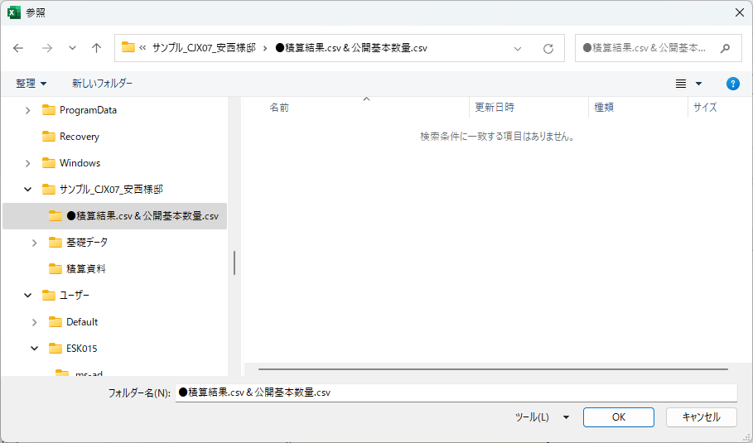

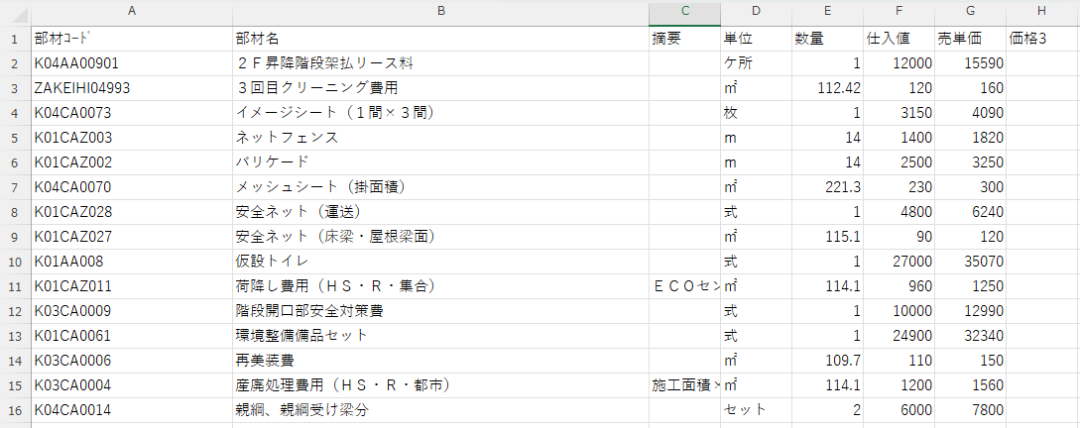
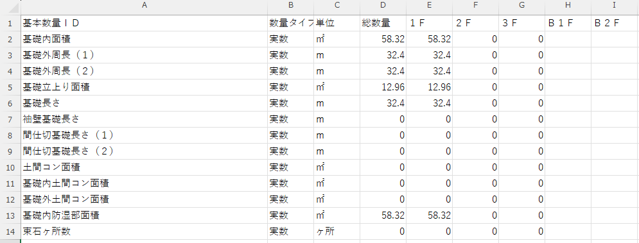

xmlはデータ量が多いので、必要データのみ抽出

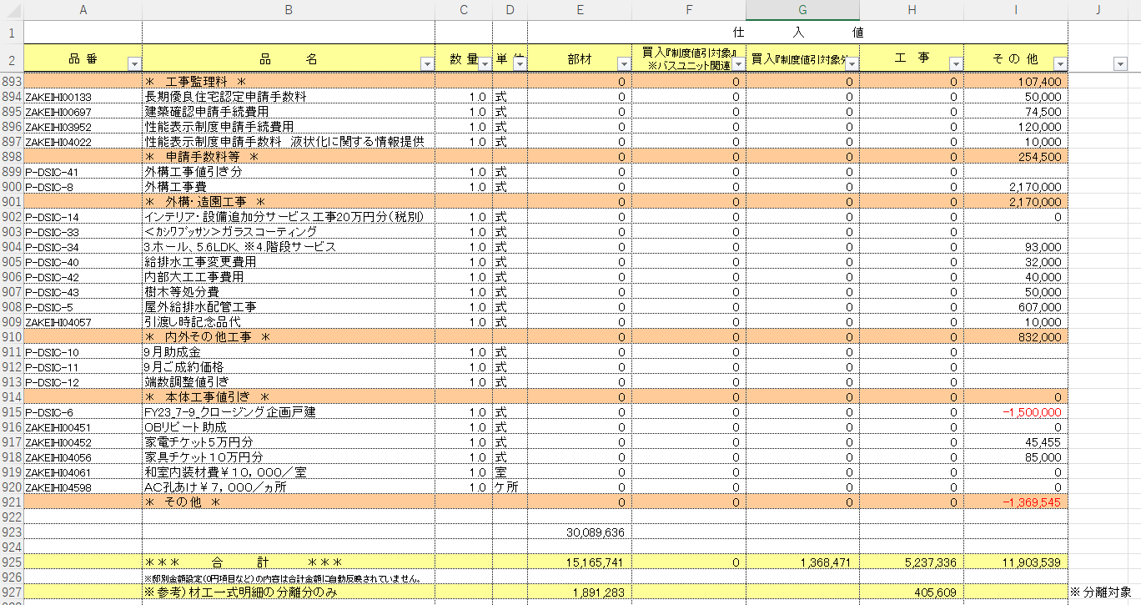

②データ処理
取得したデータは元データとして保持し、下記データ処理をおこなう
② データ処理

 | ①材工分離
 | 積算結果の部材コードを”【マスタ】材工分離項目リスト”シートを参照して子明細化する
 | 処理データ：積算結果
Before

【マスタ】材工分離項目リスト
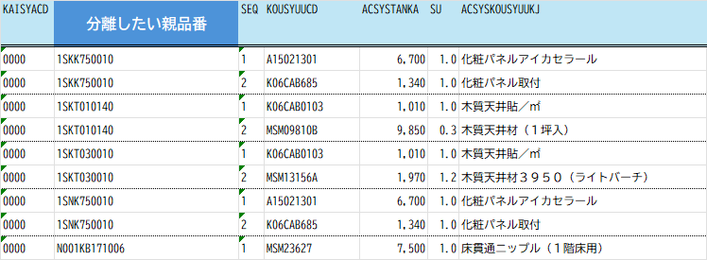

After

 | ②階層分離
 | 積算結果の部材コードを”【マスタ】階層分離_数量補正”シートを参照して階層別品番、行を分離させる
 | 処理データ：積算結果（参照：公開基本数量）
親品番：KV08Y033D
Before
Before

【マスタ】階層分離_数量補正

公開基本数量
階層情報

公開基本数量.csv
使用する項目
階層数量

After
積算結果.csv
部材コード＋階層＝階層別品番（部材コード）
34.5 - 28.2 = 6.3
32.7 - 0 = 32.7
基本数量.csvの 【各階外壁外周長 ー 各階外壁上下階重なり長さ】 として数量算出

 | ③数量補正
 | 積算結果の部材コードを”【マスタ】階層分離_数量補正”シートを参照して設定数量で補正をかける
 | 処理データ：積算結果（参照：公開基本数量）
親品番：KV08Y028D

Before

【マスタ】階層分離_数量補正

After

49.5 × 0.97
計算後の四捨五入・切上げ・切下げの処理は不要

※他に階層分離と併用するパターンあり

 | ④項目削除
 | 積算結果の行を”【マスタ】追加・削除”シートを参照して条件に一致した行を削除する
 | 処理データ：積算結果（参照：公開基本数量）

単価（仕入値）が０円の項目

品番（部材コード）、項目（部材名）を指定して削除

【マスタ】追加・削除

指定された行が削除

 | ⑤項目追加
 | 積算結果の行を”【マスタ】追加・削除”シートを参照して条件に一致した行を削除する
 | 処理データ：積算結果（参照：公開基本数量）

品番：P6006395、P6006396、P6006397
Before

積算結果.csvに、項目は存在しない

【マスタ】追加・削除

詳細な条件も設定できるようにマスタ化
ただし、複雑すぎるものはVBAコードで設定
After
公開基本数量
基本数量ID
１階床面積の総数量を使用
２階床面積の総数量を使用

公開基本数量.csv

 | ⑥項目置換
 | 指定のテストを置換させる

 | ⑦Parts、root取得
 | 設定項目に対して情報を取得し積算結果に出力

 |  | キッチンダクト：Parts | キッチンダクト以外：Parts
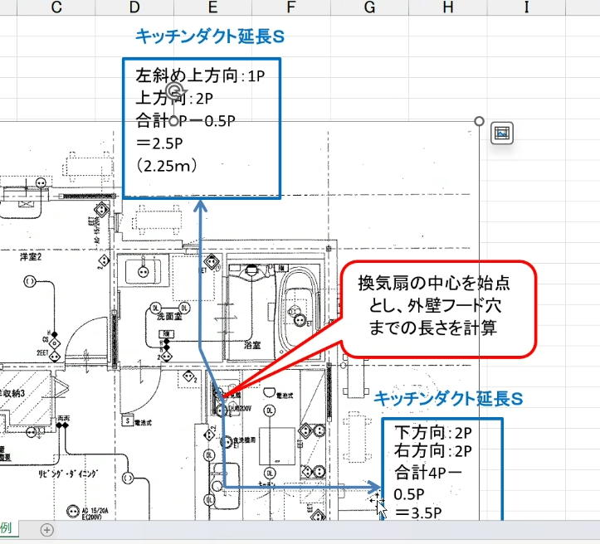
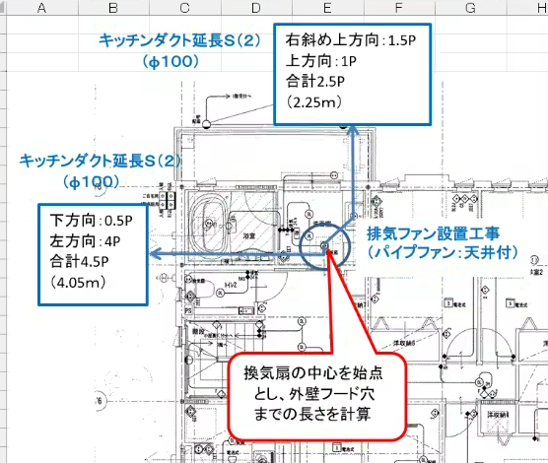

 |  | エアコン：root
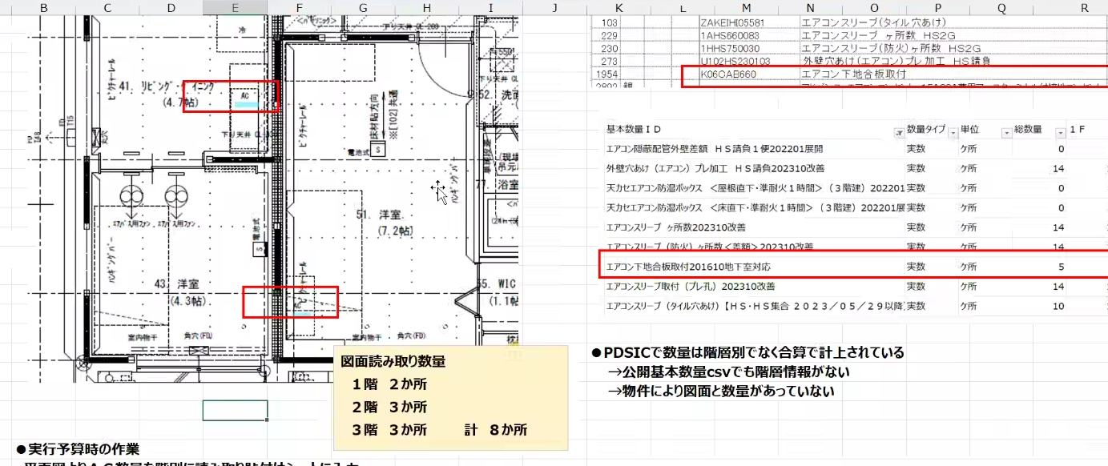

【マスタ】part・root

 | ①～⑦ 共通
 | 加工後の積算結果に対して、どの処理がされたかの変更履歴を記載する

 | ⑧見積書表示別（工種別）表
 | 各工事の合計を計算式変更
 | マスタ設計値を参照してデータを置換

【マスタ】追加・削除

 |  | 特殊処理

⑤データ書出し
データ書出し
・加工完了したデータを書出し（積算結果.csv）
⑤ データ書出し

チェックはどうする？
→変更履歴でわかるようにする

2025/2/13打合せ結果
１．工法、エリア、支社、支店の設定
２．処理期間の区別
３．実行フラグ追加（【マスタ】階層分離_数量補正、【マスタ】追加・削除・置換）
４．支店は列増やせるようにしておく
５．特殊処理設定（別ルーチンを通るようにする）

